要件定義書
要件定義書

 | 1. 開発目的、開発概要

 |  | 家計簿を使ってもらうことで浪費を無くして自由なお金を増やし、豊かな人生を送ってもらう。
 |  | 支出のグラフ表示機能やユーザーへの通知機能を持った、使いやすい家計簿を作る。

 | 2. システム要件

 |  | ユーザーは自身のアカウントを作成し、自分用の家計簿を作成できる。
 |  | 家計簿は、収入・支出の内容と金額を登録でき、登録したデータを表やグラフの形式で閲覧できる。

 | 3. 機能要件

 |  | 3.1 ユーザーのアカウントについて
 |  |  | ユーザーは 3.1.1 アカウントの作成 と 3.1.2 ログイン と 3.1.3 アカウントの編集 ができる。

 |  |  | 3.1.1 アカウント作成
 |  |  |  | ユーザーはアカウント作成時、以下の表1の項目を設定する。

 |  |  |  | 表1 アカウント作成時の設定項目
 |  |  |  | 項目 |  | 説明
 |  |  |  | ユーザーID |  | ログインに利用する文字列（他人との重複不可）
 |  |  |  | パスワード |  | ログインに利用する秘密の文字列
 |  |  |  | ユーザー名 |  | 画面に表示されるユーザーの氏名

 |  |  | 3.1.2 ログイン
 |  |  |  | ユーザーはログイン画面にユーザーIDとパスワードを入力し、照合に成功すればログインを行える。
 |  |  |  | ログイン後はメニュー画面に移り、メニュー画面からは記入画面・閲覧画面・設定画面に移動できる。
 |  |  |  | メニュー画面でログアウトボタンを押すと、ログアウトする。

 |  |  | 3.1.3 アカウントの編集
 |  |  |  | ログインしたユーザーは設定画面でアカウントの編集が行える。
 |  |  |  | ユーザーはパスワードやユーザー名を変更できる。また、アカウントと家計簿データ全ての削除を行える。

 |  | 3.2 家計簿について
 |  |  | ログインしたユーザーは家計簿の記入・閲覧・修正が行える。

 |  |  | 3.2.1 家計簿の内容
 |  |  |  | 家計簿のデータには、以下の表2の項目を設定する。
 |  |  |  | 収入内容・支出内容は表3・表4のように最初から数種類が用意されているが、ユーザーが新しく追加することもできる。
 |  |  |  | 収入内容・支出内容の追加は記入画面で行える。

 |  |  |  | 表2 登録データの設定項目 |  |  | 表3 収入内容 | 表4 支出内容
 |  |  |  | 項目 |  | 説明 | 項目 | 項目
 |  |  |  | 日付 |  | 収入・支出を行った日付 | 給料 | 食費
 |  |  |  | 収支 |  | 収入と支出のどちらかを示す |  | 光熱費
 |  |  |  | 内容 |  | 収支の内容（給料、食費など） |  | 娯楽費
 |  |  |  | 金額 |  | 収支の内容についての金額

 |  |  | 3.2.2 家計簿の記入
 |  |  |  | 記入画面では、ユーザーは日付を指定した後、収支と内容と金額を入力する。
 |  |  |  | 確認ボタンを押すと確認画面が表示され、入力した内容を確認できる。
 |  |  |  | 確認画面にある登録ボタンを押すと、入力した内容がデータとして登録される。

 |  |  | 3.2.3 家計簿の閲覧・修正
 |  |  |  | 閲覧画面では、ユーザーが登録したデータを閲覧・修正できる。

 |  |  |  | 3.2.3.1 年・月・日の指定
 |  |  |  |  | 年単位で分類されたボタンが表示されており、ボタンを押すと1月から12月までの月別のボタンが表示される。
 |  |  |  |  | 月別のボタンを押すと、その月の1日から31日までのカレンダーと収支データの二つが表形式で表示される。
 |  |  |  |  | カレンダーの日付をクリックすると、その日付の収支データが表形式で表示される。
 |  |  |  |  | さらに、支出のデータは円グラフ形式で表示される。

 |  |  |  | 3.2.3.2 表示されるデータ
 |  |  |  |  | 月の収支データでは、日付とその日の収支の合計金額の二つが1日から31日まで表形式で表示される。
 |  |  |  |  | 日付の収支データでは、それぞれの収支の内容と金額の二つが表形式で表示され、更に円グラフが表示される。
 |  |  |  |  | 円グラフには、支出の合計金額に対するそれぞれの支出内容の割合が表示される。

 |  |  |  | 3.2.3.3 データの修正・削除
 |  |  |  |  | 日付の収支データが表示されている画面には修正ボタンがあり、ボタンを押すと修正画面に移動する。
 |  |  |  |  | 修正画面では、収支の内容に対する金額を修正できるほか、誤って登録したデータを削除できる。

 |  | 3.3 通知機能について
 |  |  | ユーザーに対してお知らせを行う。
 |  |  | アプリケーション内に表示される通知と、ユーザーの持つスマートフォンなどの端末に表示される通知の二種類がある。
 |  |  | ログインしたユーザーは、設定画面で通知機能のオン/オフの切り替え・通知の内容の二つを設定できる。

 |  |  | 3.3.1 アプリケーション内通知
 |  |  |  | ログイン後のメニュー画面に表示される。
 |  |  |  | 日付と支出内容を設定すると、毎月のその日に通知が表示される。通知を設定できる数は10個までである。
 |  |  |  |  | 例：「25日」に「携帯電話料金」を設定した場合、25日以降にログインしたら通知が表示される。
 |  |  |  |  | その月の「携帯電話料金」を記入すると、通知は表示されなくなる。

 |  |  | 3.3.2 端末通知
 |  |  |  | ユーザーの持つスマートフォンなどの端末に表示される。
 |  |  |  | 時刻と端末情報を設定すると、その時刻になった時、その端末に通知を送る。
 |  |  |  |  | 例：「21時00分」に設定した場合、その日の家計簿が記入されていない状態で21時になったら、
 |  |  |  |  | 端末に通知が表示される。

 |  | 3.4 画面遷移図
 |  |  | 以下の図1に簡単な画面遷移図を示す。

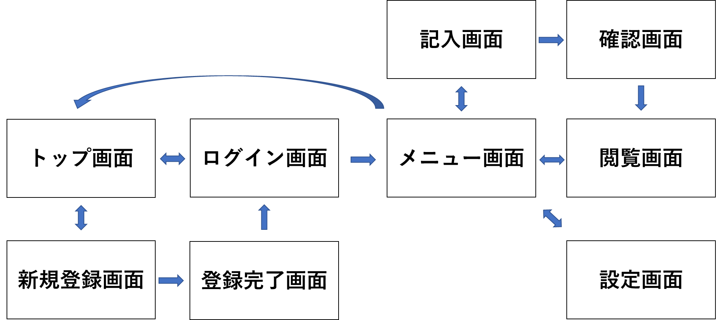

 |  |  | 図1 画面遷移図

